m476nw
견 적 서

바이오셀트란 |  | 귀하
전화 : | 010-4351-1857
팩스 :
담당 : | 장상호님

아래와 같이 견적합니다.

견 적 합 계 : | ₩550,000
견 적 일 자 :
결 재 조 건 :

품 명 | 규 격 | 수 량 | 단 가 | 금 액 | 세 액 | 합 계 액
 |  |  |  | - | - | -
복합기 | HP CLJ PRO MFP M476nw | 1 | 500,000 | 500,000 | 50,000 | 550,000
 | (컬러출력 레이져복합기)

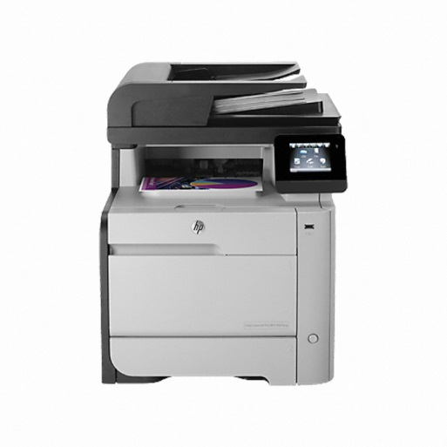
 | 컬러인쇄속도:20ppm
 | 흑백인쇄속도:20ppm
 | 인쇄품질:최대600x600dpi
 | 팩스,스캔,복사기능
 | 유,무선 네트워크
 | 스캔해상도:최대300x300dpi
 | 스캔속도:최대17ppm(흑백)
 | 최대13ppm(컬러)

 | 검정토너(4400매)120,000원
 | 파랑토너(2700매)126,000원
 | 빨강토너(2700매)126,000원
 | 노랑토너(2700매)126,000원

* 결제계좌 : 신한 110-138-600484 씨-넷 |  |  | 합 계 | 500,000 | 50,000 | 550,000
* 견적담당 : | 유 지 현(010-3705-8078)
* REMARK

캐논LBP7200cd
견 적 서

바이오셀트란 |  | 귀하
전화 : | 010-4351-1857
팩스 :
담당 : | 장상호님

아래와 같이 견적합니다.

견 적 합 계 : | ₩570,000
견 적 일 자 :
결 재 조 건 :

품 명 | 규 격 | 수 량 | 단 가 | 금 액 | 세 액 | 합 계 액
 |  |  |  | - | - | -
복합기 | Canon LBP7200cd | 1 | 518,182 | 518,182 | 51,818 | 570,000
 | (컬러출력 A4레이져복합기) |  |  | - | - | -
 |  |  |  | - | - | -
 | 최대해상도 9600dpi |  |  | - | - | -
 | USB 2.0 |  |  | - | - | -
 | 컬러출력 20ppm |  |  | - | - | -
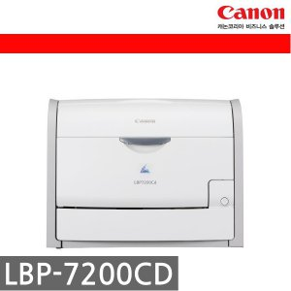
 | 측백출력 20ppm |  |  | - | - | -
 | 유선랜 |  |  | - | - | -
 | 자동양면인쇄 |  |  | - | - | -
 |  |  |  | - | - | -
 | 검정토너(3400매):115,000원 |  |  | - | - | -
 | 파랑토너(2900매):115,000원 |  |  | - | - | -
 | 빨강토너(2900매):115,000원 |  |  | - | - | -
 | 노랑토너(2900매):115,000원 |  |  |  |  | -

* 결제계좌 : 신한 110-138-600484 씨-넷 |  |  | 합 계 | 518,182 | 51,818 | 570,000
* 견적담당 : | 유 지 현(010-3705-8078)
* REMARK

캐논mf8230cn
견 적 서

바이오셀트란 |  | 귀하
전화 : | 010-4351-1857
팩스 :
담당 : | 장상호님

아래와 같이 견적합니다.

견 적 합 계 : | ₩350,000
견 적 일 자 :
결 재 조 건 :

품 명 | 규 격 | 수 량 | 단 가 | 금 액 | 세 액 | 합 계 액
 |  |  |  | - | - | -
복합기 | Canon MF8230Cn | 1 | 318,182 | 318,182 | 31,818 | 350,000
 | (컬러출력 A4레이져복합기) |  |  | - | - | -
 |  |  |  | - | - | -
 | 최대해상도 600x600dpi |  |  | - | - | -
 | USB 2.0 |  |  | - | - | -
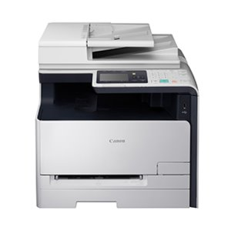
 | 컬러출력 14ppm |  |  | - | - | -
 | 측백출력 14ppm |  |  | - | - | -
 |  |  |  | - | - | -
 |  |  |  | - | - | -
 |  |  |  | - | - | -
 | 검정토너(2400매):88,000원 |  |  | - | - | -
 | 파랑토너(1500매):77,000원 |  |  | - | - | -
 | 빨강토너(1500매):77,000원 |  |  | - | - | -
 | 노랑토너(1500매):77,000원 |  |  |  |  | -

* 결제계좌 : 신한 110-138-600484 씨-넷 |  |  | 합 계 | 318,182 | 31,818 | 350,000
* 견적담당 : | 유 지 현(010-3705-8078)
* REMARK

